Hoja1
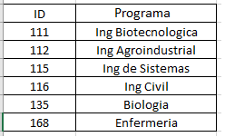
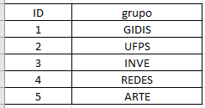
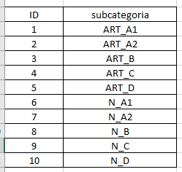
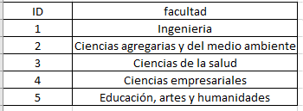
id | nombre | cantidad | subcategoria | fecha | grupo | programa | facultad
1 | Ciencia one | 10 | 1 | 2022-01-10 | 1 | 111 | 1
2 | Nutricion | 15 | 1 | 2022-08-05 | 1 | 111 | 2
3 | Redes | 26 | 2 | 2022-05-20 | 3 | 115 | 1
4 | Software | 10 | 3 | 2022-06-30 | 3 | 115 | 1
5 | Ciencia | 24 | 5 | 2022-02-25 | 3 | 168 | 1
6 | Laboratorio | 40 | 7 | 2022-04-15 | 1 | 135 | 2
7 | Algoritmos | 8 | 1 | 2022-02-11 | 1 | 115 | 2

